Hoja1
d2
d4
d4
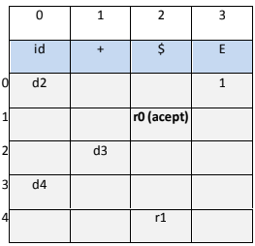
Ejercicio 1 (opción 1) |  |  |  |  | Ejercicio 1 (opción 2)
 | Pila | Entrada | Salida
 | $0 | hola+mundo$ | d2
 | $0h2 | ola+mundo$ | d2 |  |  | Pila | Entrada | Salida
 | $0h2o2 | la+mundo$ | d2 |  |  | $0 | hola+mundo | d2
 | $0h2o2l2 | a+mundo$ | d2 |  |  | $0hola2 | +mundo$ | d3
 | $0h2o2l2a2 | +mundo$ | d3 |  |  | $0Hola2+3 | mundo$ | d4
 | $0h2o2l2a2+3 | mundo$ | d4 |  |  | $0Hola2+3mundo 4 | $ | r1 E --> id+id
 | $0h2o2l2a2+3m4 | undo$ | d4 |  |  | $0E1 | $ | accept
 | $0h2o2l2a2+3m4u4 | ndo$ | d4
 | $0h2o2l2a2+3m4u4n4 | do$ | d4
 | $0h2o2l2a2+3m4u4n4d4 | o$ | d4
 | $0h2o2l2a2+3m4u4n4d4o4 | $ | r1 E -> <id> + <id>
 | $0E1 | $ | Accept

Ejercicio 2

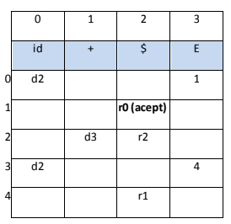

 | Pila | Entrada | Salida
 | $0 | a+b+c+d+e+f$ | d2
 | $0a2 | +b+c+d+e+f$ | d3
 | $0a2+3 | b+c+d+e+f$ | d2
 | $0a2+3b2 | +c+d+e+f$ | d3
 | $0a2+3b2+3 | c+d+e+f$ | d2
 | $0a2+3b2+3c2 | +d+e+f$ | d3
 | $0a2+3b2+3c2+3 | d+e+f$ | d2
 | $0a2+3b2+3c2+3d2 | +e+f$ | d3
 | $0a2+3b2+3c2+3d2+3 | e+f$ | d2
 | $0a2+3b2+3c2+3d2+3e2 | +f$ | d3
 | $0a2+3b2+3c2+3d2+3e2+3 | f$ | d2
 | $0a2+3b2+3c2+3d2+3e2+3f2 | $ | r2 | r2 E -> <id> + E | <id>
 | $0a2+3b2+3c2+3d2+3e2 | $ | r2
 | $0a2+3b2+3c2+3d2 | $ | r2
 | $0a2+3b2+3c2 | $ | r2
 | $0a+E2 | $ | r1 | r1 E -> <id> + E
 | $0E1 | $ | r0 (accept)

